草稿
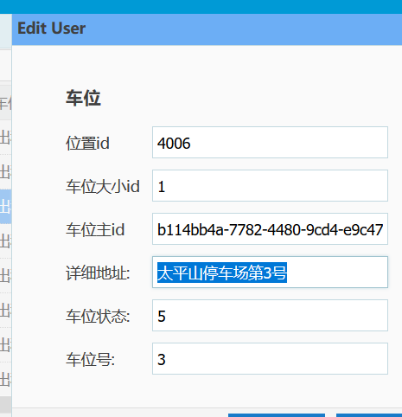

b114bb4a-7782-4480-9cd4-e9c4726d648a
太平山停车场第3号

